Sheet1
① 정지된 위치에서 카메라확인 (불량감지 - 색)
② 확인 완료 후 컨베이어 재개 신호송신 (to.아두이노)
③ 로봇 팔 작동 신호 (불량 시 서보모터 작동)
④ 분류 완료 시 완료 신호 전송 (분류 데이터 입력)
 |  |  |  | 통신 단계 및 내용 |  |  | 작업 프로세스

아두이노> 센서 활용, 해당 지점 물체감지 -> 컨베이어 동작 중지
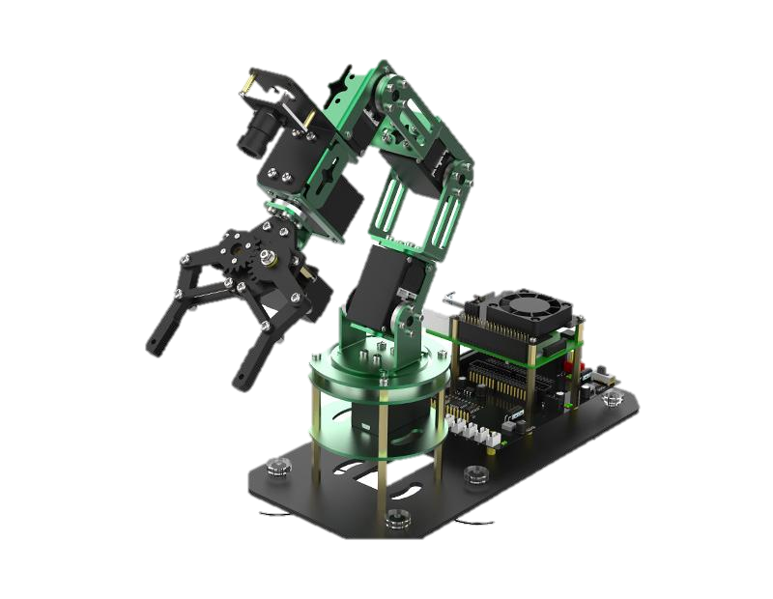
시작
RPI |  |  |  | A
 |  |  |  | RPI |  | AD
②
③
DB
물건 감지 (컨베이어 중지)

④
①
AD
물건 확인 (컨베이어 작동)
부품A 이동 (컨베이어)

Servo
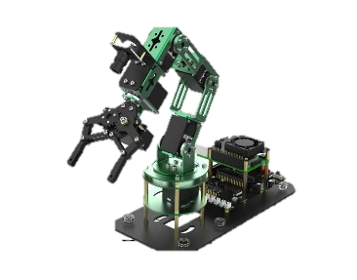
① 분류완료 신호 수신 시 B 세팅
② 분류된 A와 B 조립
③ 조립 완료 후 컨베이어 작동 신호송신 (to.아두이노)
④ 아두이노에서 센서 감지 시 컨베이어 중지
⑤ 정지된 위치에서 카메라확인 (불량감지 - 모양) -> 서보모터
⑥ 확인 완료 시 컨베이어 재개 신호 송신
물건 운반 (컨베이어 중지)
①
A공정 영상인식
 |  |  | RPI
분류 완료(컨베이어 작동)
②
③
④
① 신호 수신 시 컨베이어 재개
② 일정 시간 후 (끝 도달) 정지
③ 정지 신호 송신
 |  |  | AD
Servo
불량유무
불량 별도 분류
 | AD

① 정지 신호 수신 시 파레트에 적재 시작
② 적재 완료 후 AGV에 신호 송신

분류 완료 (B공정 작업 시작)
분류 정보 (DB)
컨베이어 끝 이동
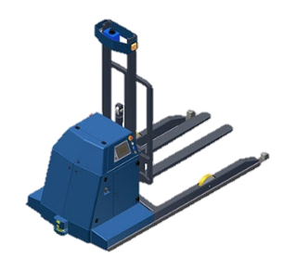
 |  |  |  | B
 |  |  |  | RPI |  | AD

조립 완료 (컨베이어 작동)
정지 및 분류(센서)
① 신호 수신 시 AGV동작
 |  | AD
물건 감지 (컨베이어 중지)

부품 조립
물건 확인 (컨베이어 작동)

물건 운반 (컨베이어 중지)
제품B 이동

소형 로봇 팔 작동

완성 정보 (DB)
 |  |  |  |  | C
 |  |  |  |  |  | AD

불량유무
불량 별도 분류
적재 완료 (AGV작동)

동작 완료
컨베이어 끝 이동

정지 및 적재(센서)

전달 정보 (DB)

C구역 이동

C구역 적재

